BUKTI AUDIT 5S-K3
TIM AUDIT DAN EVALUASI 5S - K3
PT. Chitose Internasional Tbk
LAPORAN PELAKSANAAN KEGIATAN GEMBA (TEMUAN KETIDAKSESUAIAN) IMPLEMENTASI 5S & K3 DI LAPANGAN
 | Validasi : | Dibuat dan dilaporkan oleh Gatria G. Rochmano
 |  | Diperuntukan kepada Bpk. Gunawan, Bpk Ruby, dan Ketua Tim 5S
Hari / Tanggal |  | : Kamis / 24 Agustus 2023 |  |  | 5S | 4
Waktu |  | : 10:00 s/d 11:30 WIB |  |  | K3 | 0

NO | AREA | PENANGGUNG JAWAB AREA | AOC AREA | FOTO TEMUAN KETIDAKSESUAIAN | PENJELASAN KONDISI KETIDAKSESUAIAN | ASPEK | RENCANA TINDAKAN PERBAIKAN KETIDAKSESUAIAN | ESTIMASI WAKTU PENYELESAIAN KETIDAKSESUAIAN | FOTO HASIL AUDIT SETELAH TANGGAL PENYELESAIAN | KETERANGAN

1 | ASSY FOLDING | TEDI SUTENDI | ADHI PRASETIA UTAMA | 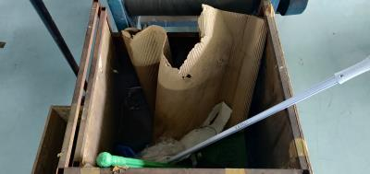 | Sampah tidak dipilah antara plastik dan dus/layer, agar di modifkasi tempat sampah, saran diberi sekat (Atasan bagian produksi harus membuat surat permohonan ke bagian Engineering utility untuk modifikasi tempat sampah yang sesuai kaidah 5S | 5S | Tempat sampah akan dimodiifkasi dan diberi sekat

2 | ASSY FOLDING | TEDI SUTENDI | ADHI PRASETIA UTAMA | 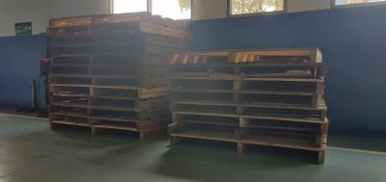 | Peyimpanan palet yang berlebih diarea bukan seharusnya (Harus ada koordinasi dengan memanfaatkan Handy talky antara kepala lapangan produksi dengan bagian ekspedisi atau lansir, agar palet bisa dikirim sesuai permintaan produksi saja, dan kapan harus dikirmnya, jangan dikirim sekaligus) | 5S | Akan memanfaatkan Handy talky agar palet bisa dikirim sesuai permintaan produksi saja, dan kapan harus dikirmnya

3 | PPC INDUSTRI/WIP | IKHSAN | RISNAWATI; YUDHA PURNAMA SAKTI; SETO PRAYITNO | 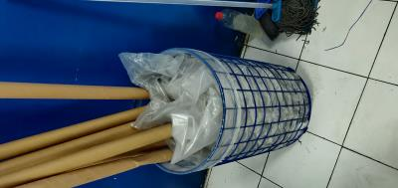 | dia area potong kain, belum tersedia tempat sampah untuk kategori Anorganik, sehingga plastik disatukan dengan sampah kertas (Atasan bagian potong kain harus membuat surat permintaan ke bagian Engineering Utility dalam penyediaan tempat sampah berwana kuning) | 5S | Membuat surat permohonan penyediaan tempat sampah Anorganik

4 | PPC INDUSTRI/WIP | IKHSAN | RISNAWATI; YUDHA PURNAMA SAKTI; SETO PRAYITNO | 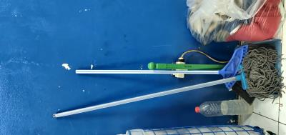 | di area potong kain, belum tersedia tempat penyimpanan alat kebersihan yang layak (bagian bersangkutan membuat area penyimpanan tempat alat kebersihan agar alat bisa digantung dan disimpan dengan rapi) | 5S | Membuat area tempat penyimpanan alat kebersihan yang rapi dan sesuai kaidah 5S

5

6

